附件表（填写示范）
附件：个人信息 | 附件：学历信息
身份证正反面复印件 | 全日制学历毕业证书
 | 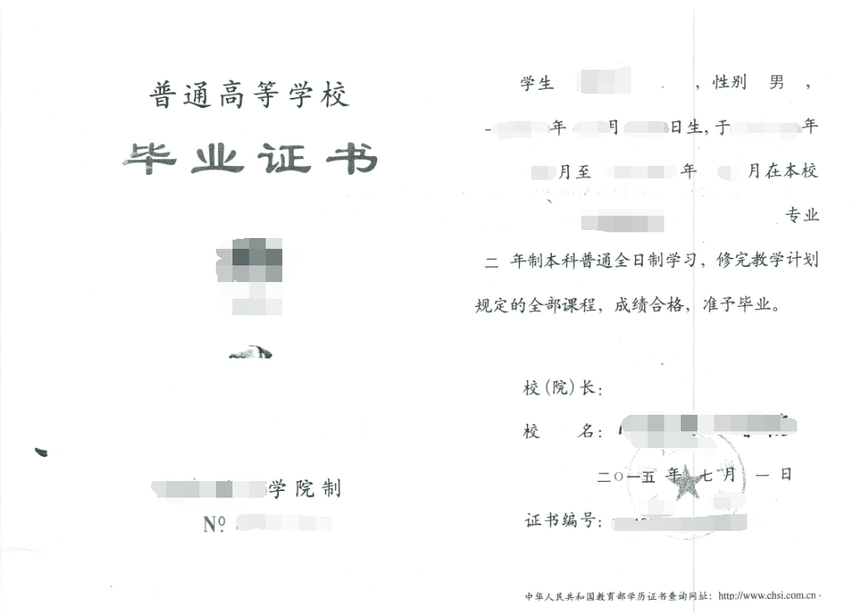

 | 全日制学历学位证书（如有则附上）
 | 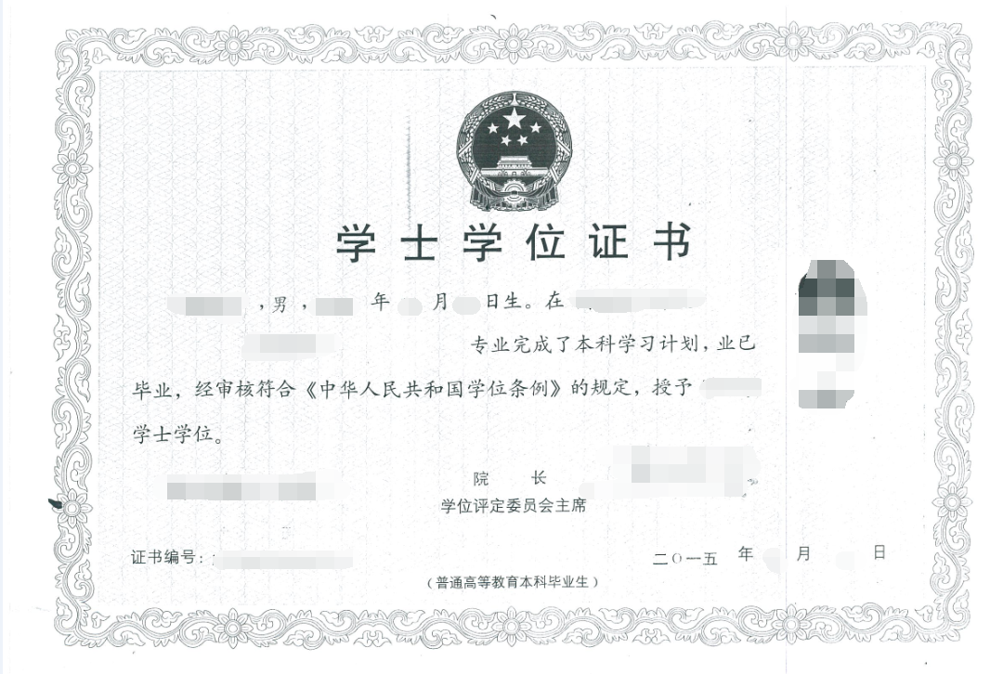

附件：学历验证信息（全日制） | 附件：户籍信息
教育部学历证书电子注册备案表（本表可通过学信网（www.chsi.com.cn）获取，上传时请保证本表中的二维码清晰可见） | 户口页主页
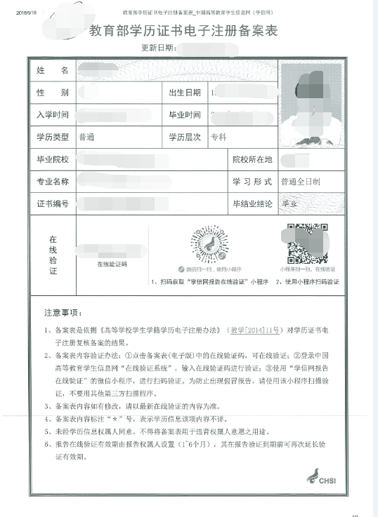 | 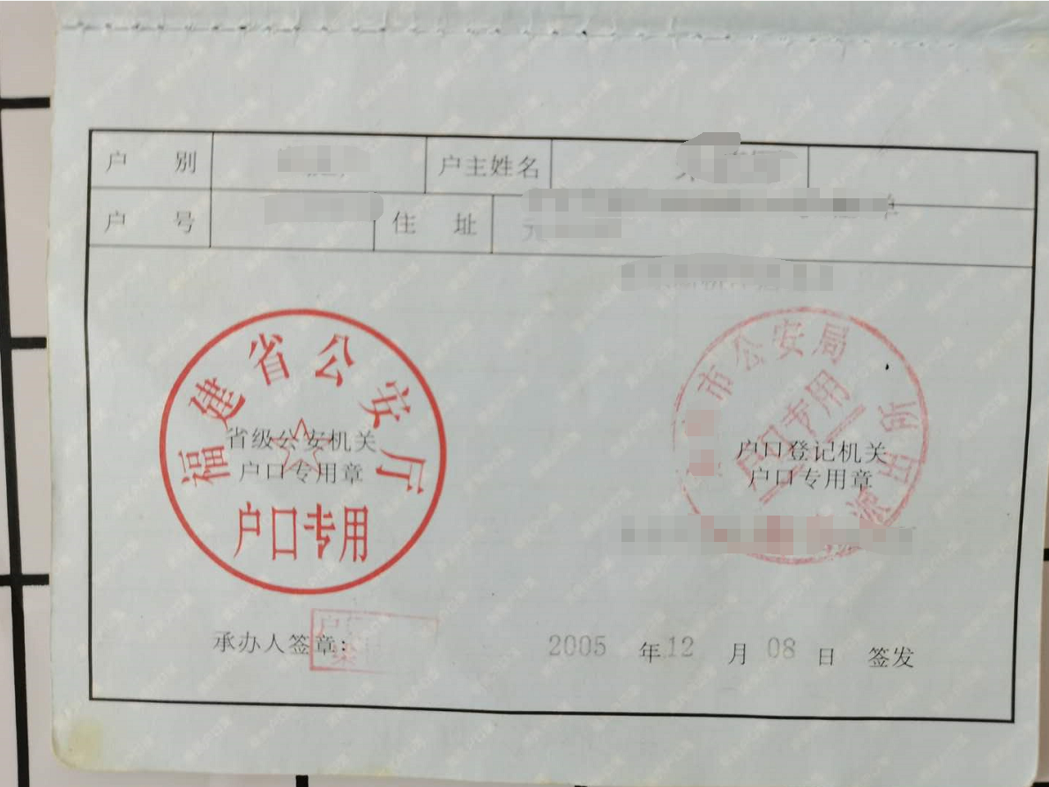 （附件粘贴此处）

 | 户口页本人页
 | 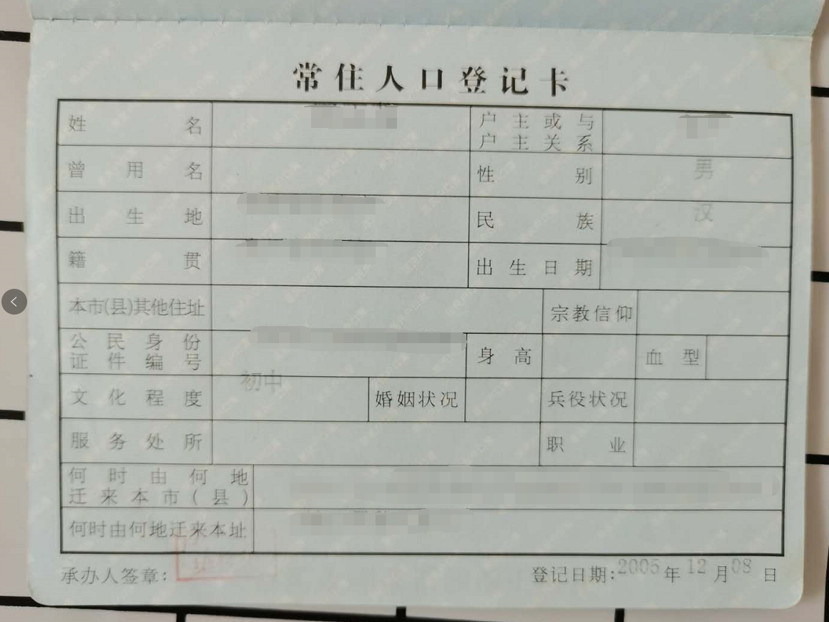 （附件粘贴此处）

